PC Linia 511
S.C. Oradea Transport Local ­ S.A., Oradea str. Atelierelor, nr. 12
Tel: 0259­42.32.45, 0359-80.85.01÷04 , Fax: 0259­42.60.10, CIF : RO 63483, Nr. Reg. Com.: J05/1/1991,
Cont : RO05 RNCB 0032 0464 9835 0001 - B.C.R. Oradea Web :www.otlra.ro, E-mail: secretariat@otlra.ro,

Linia 511 Oradea-Băile Felix: Programe valabile din 01 octombrie 2022
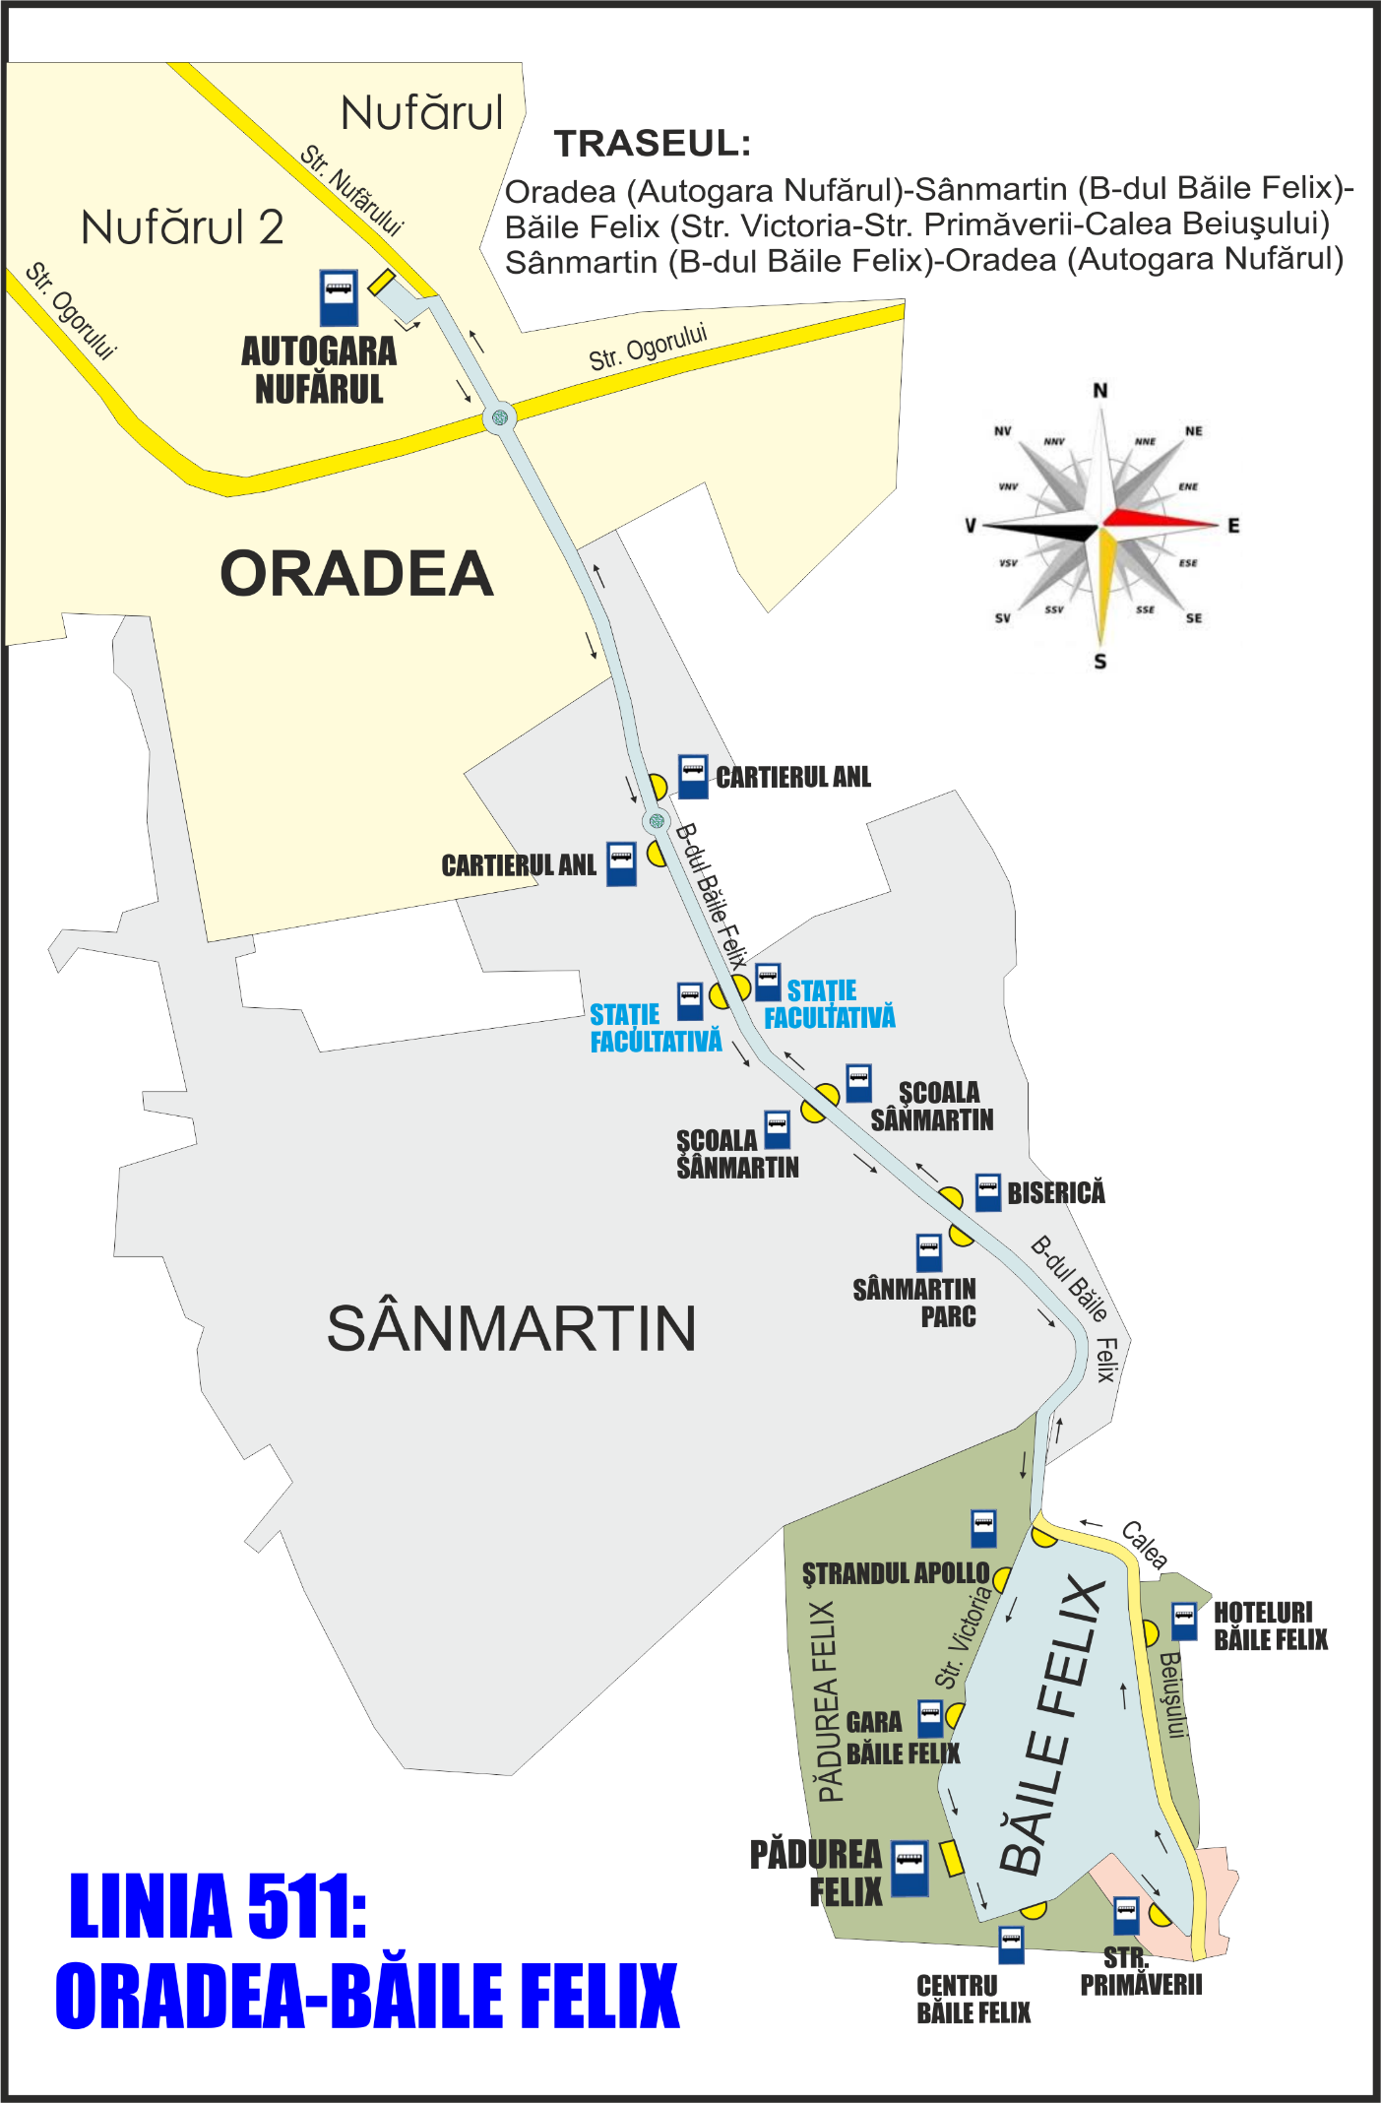

 | CĂLĂTORIE PLĂCUTĂ CU S.C. O.T.L.-S.A. |  |  |  |  |  |  |  |  |  |  |  |  |  |  |  |  |  |  |  |  | KELLEMES UTAZÁST A N.H.K.V.-VEL

Oradea (Autogara Nufărul)-Sânmartin-Băile Felix-Sânmartin-Oradea (Autogara Nufărul)

Valabil în zilele lucrătoare cu şcoală sau vacanţă

Autogara Nufărul (plecare) |  | 4:45:00 | 5:30:00 | 6:00:00 | 6:20:00 | 6:40:00 | 7:00:00 | 7:20:00 | 7:40:00 | 8:00:00 | 8:30:00 | 9:00:00 | din 30 minute în 30 minute | 11:00:00 | 11:30:00 | 12:00:00 | 12:20:00 | 12:40:00 | din 20 minute în 20 minute | 14:00:00 | 14:20:00 | din 20 minute în 20 minute | 15:40:00 | 16:00:00 | 16:30:00 | 17:00:00 | 17:30:00 | 18:00:00 | 18:30:00 | din 30 minute în 30 minute | 20:00:00 | 20:40:00 | 21:20:00 | 22:10:00
Cartierul ANL |  | 4:49:00 | 5:34:00 | 6:04:00 | 6:24:00 | 6:44:00 | 7:04:00 | 7:24:00 | 7:44:00 | 8:04:00 | 8:34:00 | 9:04:00 |  | 11:04:00 | 11:34:00 | 12:04:00 | 12:24:00 | 12:44:00 |  | 14:04:00 | 14:24:00 |  | 15:44:00 | 16:04:00 | 16:34:00 | 17:04:00 | 17:34:00 | 18:04:00 | 18:34:00 |  | 20:04:00 | 20:44:00 | 21:24:00 | 22:14:00
Şcoala Sânmartin |  | 4:51:00 | 5:36:00 | 6:06:00 | 6:26:00 | 6:46:00 | 7:06:00 | 7:26:00 | 7:46:00 | 8:06:00 | 8:36:00 | 9:06:00 |  | 11:06:00 | 11:36:00 | 12:06:00 | 12:26:00 | 12:46:00 |  | 14:06:00 | 14:26:00 |  | 15:46:00 | 16:06:00 | 16:36:00 | 17:06:00 | 17:36:00 | 18:06:00 | 18:36:00 |  | 20:06:00 | 20:46:00 | 21:26:00 | 22:16:00
Sânmartin Parc |  | 4:52:00 | 5:37:00 | 6:07:00 | 6:27:00 | 6:47:00 | 7:07:00 | 7:27:00 | 7:47:00 | 8:07:00 | 8:37:00 | 9:07:00 |  | 11:07:00 | 11:37:00 | 12:07:00 | 12:27:00 | 12:47:00 |  | 14:07:00 | 14:27:00 |  | 15:47:00 | 16:07:00 | 16:37:00 | 17:07:00 | 17:37:00 | 18:07:00 | 18:37:00 |  | 20:07:00 | 20:47:00 | 21:27:00 | 22:17:00
Ştrandul Apollo |  | 4:54:00 | 5:39:00 | 6:09:00 | 6:29:00 | 6:49:00 | 7:09:00 | 7:29:00 | 7:49:00 | 8:09:00 | 8:39:00 | 9:09:00 |  | 11:09:00 | 11:39:00 | 12:09:00 | 12:29:00 | 12:49:00 |  | 14:09:00 | 14:29:00 |  | 15:49:00 | 16:09:00 | 16:39:00 | 17:09:00 | 17:39:00 | 18:09:00 | 18:39:00 |  | 20:09:00 | 20:49:00 | 21:29:00 | 22:19:00
Gara Băile Felix (Hotel Termal) |  | 4:56:00 | 5:41:00 | 6:11:00 | 6:31:00 | 6:51:00 | 7:11:00 | 7:31:00 | 7:51:00 | 8:11:00 | 8:41:00 | 9:11:00 |  | 11:11:00 | 11:41:00 | 12:11:00 | 12:31:00 | 12:51:00 |  | 14:11:00 | 14:31:00 |  | 15:51:00 | 16:11:00 | 16:41:00 | 17:11:00 | 17:41:00 | 18:11:00 | 18:41:00 |  | 20:11:00 | 20:51:00 | 21:31:00 | 22:21:00
Pădurea Felix (Hotel Padiș) |  | 4:57:00 | 5:42:00 | 6:12:00 | 6:32:00 | 6:52:00 | 7:12:00 | 7:32:00 | 7:52:00 | 8:12:00 | 8:42:00 | 9:12:00 |  | 11:12:00 | 11:42:00 | 12:12:00 | 12:32:00 | 12:52:00 |  | 14:12:00 | 14:32:00 |  | 15:52:00 | 16:12:00 | 16:42:00 | 17:12:00 | 17:42:00 | 18:12:00 | 18:42:00 |  | 20:12:00 | 20:52:00 | 21:32:00 | 22:22:00
Centru Băile Felix (Internațional) |  | 4:58:00 | 5:43:00 | 6:13:00 | 6:33:00 | 6:53:00 | 7:13:00 | 7:33:00 | 7:53:00 | 8:13:00 | 8:43:00 | 9:13:00 |  | 11:13:00 | 11:43:00 | 12:13:00 | 12:33:00 | 12:53:00 |  | 14:13:00 | 14:33:00 |  | 15:53:00 | 16:13:00 | 16:43:00 | 17:13:00 | 17:43:00 | 18:13:00 | 18:43:00 |  | 20:13:00 | 20:53:00 | 21:33:00 | 22:23:00
Str. Primăverii |  | 4:59:00 | 5:44:00 | 6:14:00 | 6:34:00 | 6:54:00 | 7:14:00 | 7:34:00 | 7:54:00 | 8:14:00 | 8:44:00 | 9:14:00 |  | 11:14:00 | 11:44:00 | 12:14:00 | 12:34:00 | 12:54:00 |  | 14:14:00 | 14:34:00 |  | 15:54:00 | 16:14:00 | 16:44:00 | 17:14:00 | 17:44:00 | 18:14:00 | 18:44:00 |  | 20:14:00 | 20:54:00 | 21:34:00 | 22:24:00
Hoteluri Băile Felix |  | 5:02:00 | 5:47:00 | 6:17:00 | 6:37:00 | 6:57:00 | 7:17:00 | 7:37:00 | 7:57:00 | 8:17:00 | 8:47:00 | 9:17:00 |  | 11:17:00 | 11:47:00 | 12:17:00 | 12:37:00 | 12:57:00 |  | 14:17:00 | 14:37:00 |  | 15:57:00 | 16:17:00 | 16:47:00 | 17:17:00 | 17:47:00 | 18:17:00 | 18:47:00 |  | 20:17:00 | 20:57:00 | 21:37:00 | 22:27:00
Ştrandul 1 Mai |  |  |  |  |  |  |  |  |  |  |  |  |  |  |  |  |  |  |  |  |  |  |  |  |  |  |  |  |  |  |  | 21:01:00 | 21:41:00 | 22:31:00
Băile 1 Mai |  |  |  |  |  |  |  |  |  |  |  |  |  |  |  |  |  |  |  |  |  |  |  |  |  |  |  |  |  |  |  | 21:04:00 | 21:44:00 | 22:34:00
Ştrandul 1 Mai |  |  |  |  |  |  |  |  |  |  |  |  |  |  |  |  |  |  |  |  |  |  |  |  |  |  |  |  |  |  |  | 21:06:00 | 21:46:00 | 22:36:00
Rontău ABC |  |  |  |  |  |  |  |  |  |  |  |  |  |  |  |  |  |  |  |  |  |  |  |  |  |  |  |  |  |  |  |  |  | 22:37:00
Biserica Rontău |  |  |  |  |  |  |  |  |  |  |  |  |  |  |  |  |  |  |  |  |  |  |  |  |  |  |  |  |  |  |  |  |  | 22:40:00
Rontău ABC |  |  |  |  |  |  |  |  |  |  |  |  |  |  |  |  |  |  |  |  |  |  |  |  |  |  |  |  |  |  |  |  |  | 22:42:00
Calea Dealului |  |  |  |  |  |  |  |  |  |  |  |  |  |  |  |  |  |  |  |  |  |  |  |  |  |  |  |  |  |  |  |  |  | 22:43:00
Biserică |  | 5:05:00 | 5:50 | 6:20 | 6:40 | 7:00 | 7:20 | 7:40 | 8:00 | 8:20 | 8:50 | 9:20 |  | 11:20 | 11:50 | 12:20 | 12:40 | 13:00 |  | 14:20 | 14:40 |  | 16:00 | 16:20 | 16:50 | 17:20 | 17:50 | 18:20 | 18:50 |  | 20:20 | 21:09:00 | 21:49 | 22:46:00
Şcoala Sânmartin |  | 5:06:00 | 5:51:00 | 6:21:00 | 6:41:00 | 7:01:00 | 7:21:00 | 7:41:00 | 8:01:00 | 8:21:00 | 8:51:00 | 9:21:00 |  | 11:21:00 | 11:51:00 | 12:21:00 | 12:41:00 | 13:01:00 |  | 14:21:00 | 14:41:00 |  | 16:01:00 | 16:21:00 | 16:51:00 | 17:21:00 | 17:51:00 | 18:21:00 | 18:51:00 |  | 20:21:00 | 21:10:00 | 21:50:00 | 22:47:00
Cartierul ANL |  | 5:08:00 | 5:53:00 | 6:23:00 | 6:43:00 | 7:03:00 | 7:23:00 | 7:43:00 | 8:03:00 | 8:23:00 | 8:53:00 | 9:23:00 |  | 11:23:00 | 11:53:00 | 12:23:00 | 12:43:00 | 13:03:00 |  | 14:23:00 | 14:43:00 |  | 16:03:00 | 16:23:00 | 16:53:00 | 17:23:00 | 17:53:00 | 18:23:00 | 18:53:00 |  | 20:23:00 | 21:12:00 | 21:52:00 | 22:49:00
Autogara Nufărul (sosire) |  | 5:12:00 | 5:57:00 | 6:27:00 | 6:47:00 | 7:07:00 | 7:27:00 | 7:47:00 | 8:07:00 | 8:27:00 | 8:57:00 | 9:27:00 |  | 11:27:00 | 11:57:00 | 12:27:00 | 12:47:00 | 13:07:00 |  | 14:27:00 | 14:47:00 |  | 16:07:00 | 16:27:00 | 16:57:00 | 17:27:00 | 17:57:00 | 18:27:00 | 18:57:00 |  | 20:27:00 | 21:16:00 | 21:56:00 | 22:53:00

 |  |  |  |  |  |  |  |  |  |  |  |  |  |  |  |  |  |  |  |  |  |  |  |  | ** - Circulă prin Băile 1 Mai la deplasarea spre Oradea
 |  |  |  |  |  |  |  |  |  |  |  |  |  |  |  |  |  |  |  |  |  |  |  |  | ^ - Circulă prin Băile 1 Mai şi Rontău la deplasarea spre Oradea

Valabil sâmbăta, duminica şi în sărbători legale

Autogara Nufărul (plecare) |  | 5:30:00 | 6:00:00 | 6:30:00 | 7:00:00 | 7:30:00 | 8:00:00 | 8:30:00 | 9:00:00 | 9:30:00 | 10:00:00 | 10:30:00 | 11:00:00 | 11:30:00 | 12:00:00 | 12:30:00 | 13:00:00 | 13:30:00 | 14:00:00 | 14:30:00 | 15:00:00 | 15:30:00 | 16:00:00 | 16:30:00 | 17:00:00 | 17:30:00 | 18:00:00 | 18:30:00 | 19:00:00 | 19:30:00 | 20:00:00 | 20:40:00 | 21:20:00 | 22:10:00
Cartierul ANL |  | 5:34:00 | 6:04:00 | 6:34:00 | 7:04:00 | 7:34:00 | 8:04:00 | 8:34:00 | 9:04:00 | 9:34:00 | 10:04:00 | 10:34:00 | 11:04:00 | 11:34:00 | 12:04:00 | 12:34:00 | 13:04:00 | 13:34:00 | 14:04:00 | 14:34:00 | 15:04:00 | 15:34:00 | 16:04:00 | 16:34:00 | 17:04:00 | 17:34:00 | 18:04:00 | 18:34:00 | 19:04:00 | 19:34:00 | 20:04:00 | 20:44:00 | 21:24:00 | 22:14:00
Şcoala Sânmartin |  | 5:36:00 | 6:06:00 | 6:36:00 | 7:06:00 | 7:36:00 | 8:06:00 | 8:36:00 | 9:06:00 | 9:36:00 | 10:06:00 | 10:36:00 | 11:06:00 | 11:36:00 | 12:06:00 | 12:36:00 | 13:06:00 | 13:36:00 | 14:06:00 | 14:36:00 | 15:06:00 | 15:36:00 | 16:06:00 | 16:36:00 | 17:06:00 | 17:36:00 | 18:06:00 | 18:36:00 | 19:06:00 | 19:36:00 | 20:06:00 | 20:46:00 | 21:26:00 | 22:16:00
...

